PASAPORTE
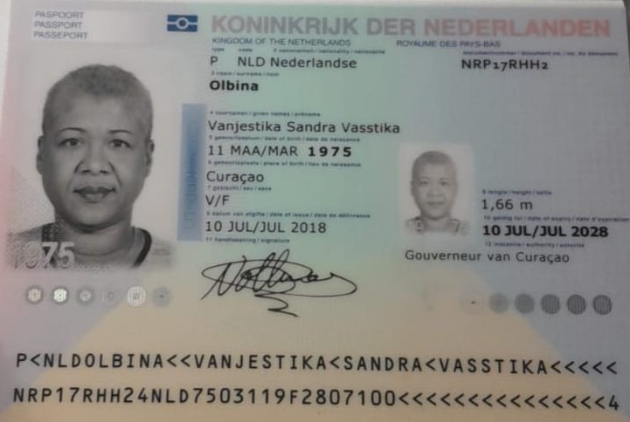
 |  | Jurien | NXFRLLR65
Nombre | Vanjestika | MICHEL | NYLK94775
Nombre | Sandra | Rademier | NY9J5O123
Nombre | Vasstika | Madchen | NT6PD4FC3
Apellido | Olbina | Kristal | NRF6LHFL7
Pasaporte | NRP17RHH2
Fecha de nacimiento | 11 de marzo 1975
Edad | 50 años
Estado civil
Dirección | Kaya Papaya 1 Bonaire,kralendijk.
País | Bonaire, Paises bajos
Email: | Vsvolbina@hotmail.com
Teléfono | 599 7 959400
Profesión
RH | A +
Seguro
Peso | 100 kilos
Altura | 1,66 m
Idioma

Salud
Estadia | 20 de Diciembre 2025 hasta el 7 de enero 2026

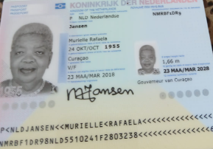
Nombre | Murielle
Nombre | Rafaela
Nombre
Apellido | Jansen
Pasaporte | NMRBF1DR9
Fecha de nacimiento | 1955-10-24
Edad | -70
Estado civil
Dirección
País
Email:
Teléfono
Profesión
RH
Seguro
Peso
Altura
Idioma

Salud
Estadia

Vanjestika - Confirmación d
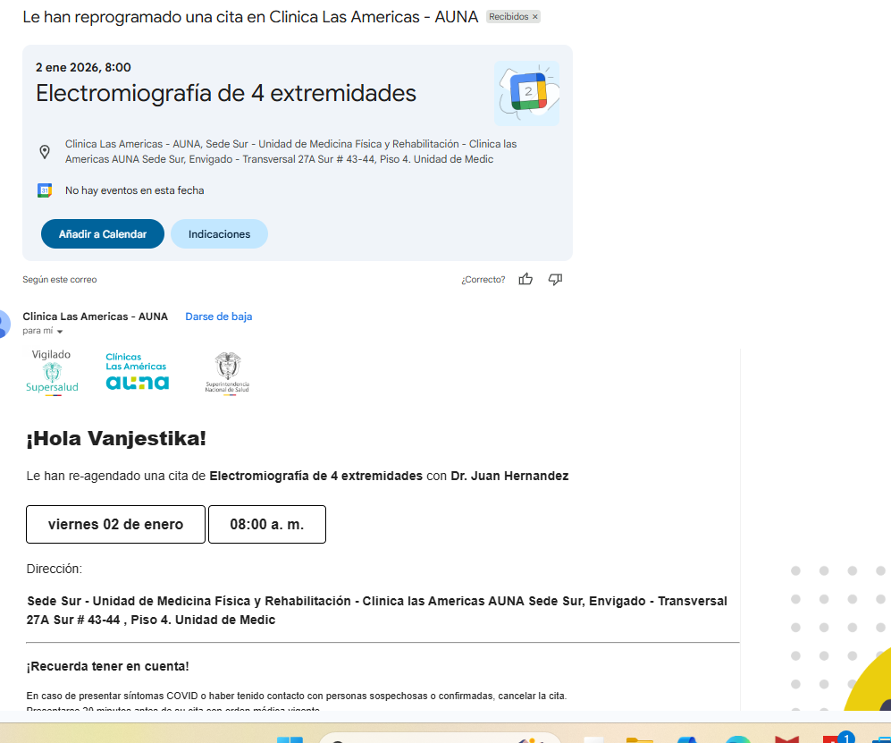
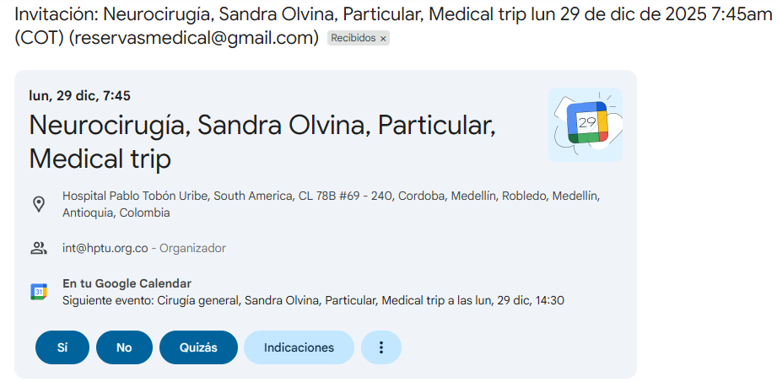
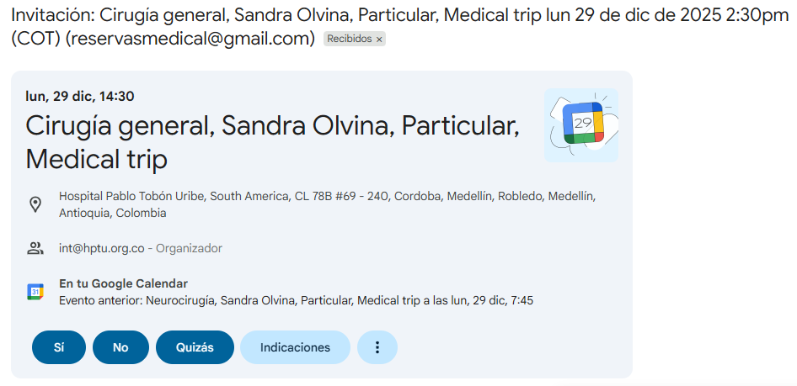
Pasajera reservo de manera directa
HOTEL LUKAS LAURELES

TAC TÓRAX - ABDOMEN Y PÉLVIS

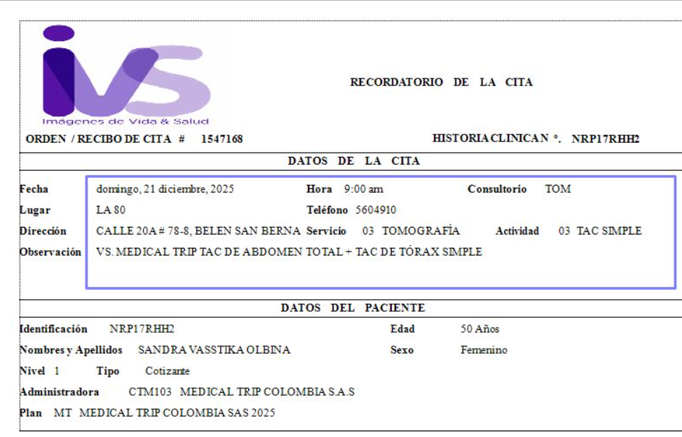

 |  |  | confirmación cardiologia. valor consulta: 203.600
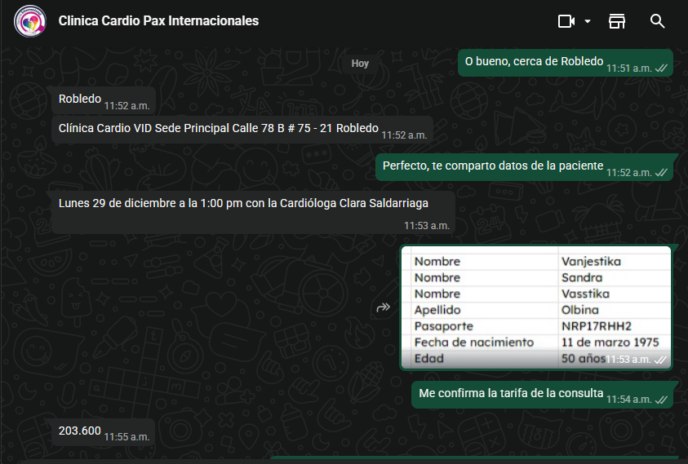

 | FISIATRIA

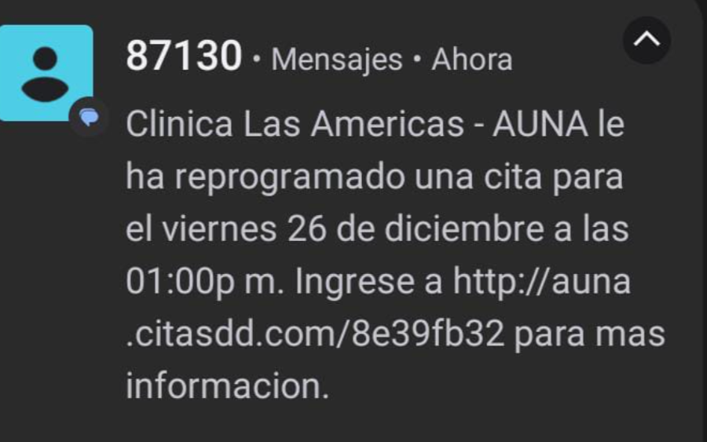

ENDOSCOPIA
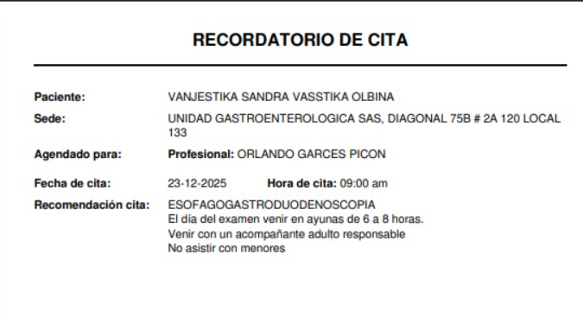

CONFIRMACIÓN RESONANCIA | FISIATRIA
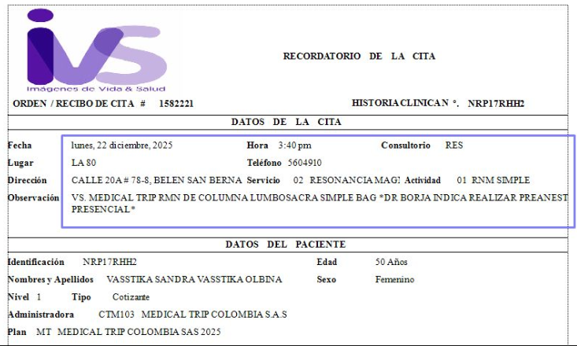
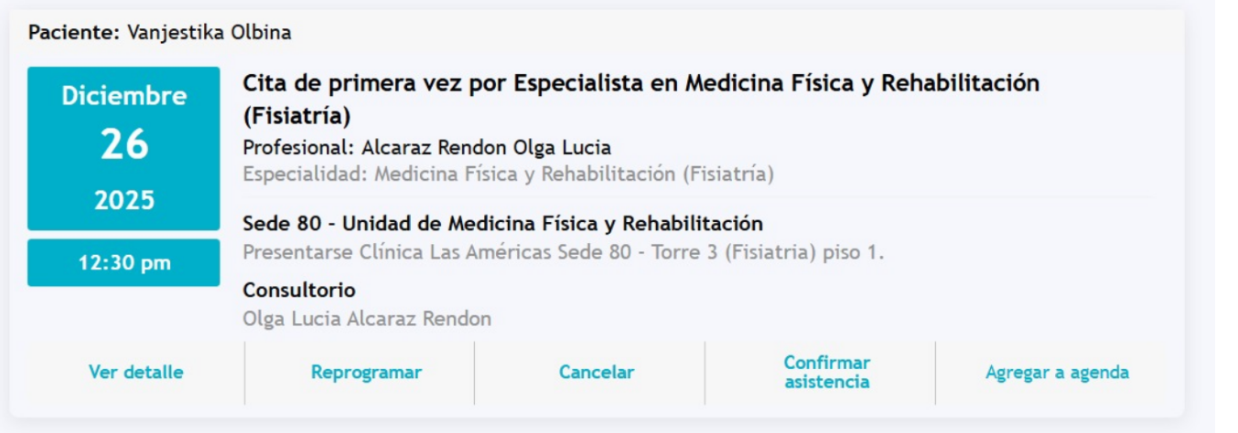

CARDIOLOGIA |  | GASTROENTERÓLOGO
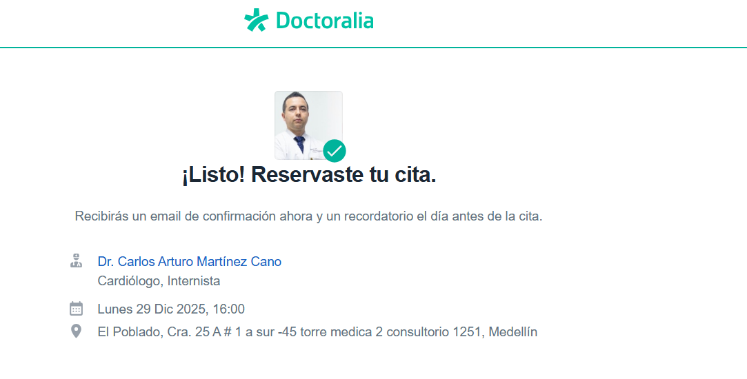

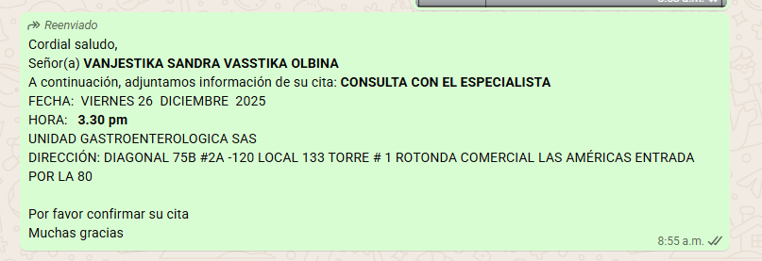

 |  | ELECTROMIOGRAFÍA DE 4 EXTREMIDADES

Murielle - confirmación de serv


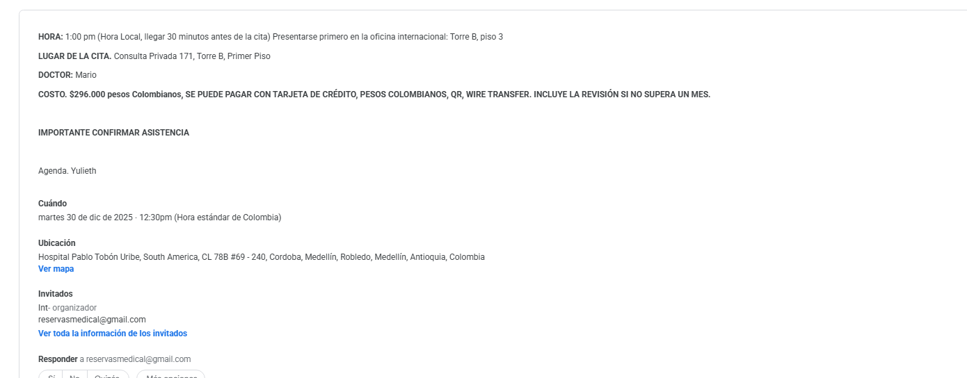

VUELO
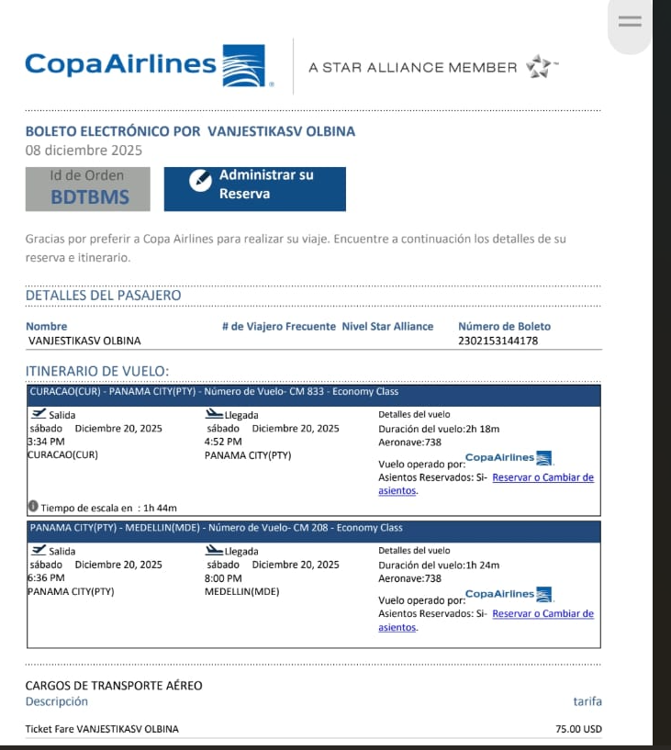

BDTBMS

